Gràfics
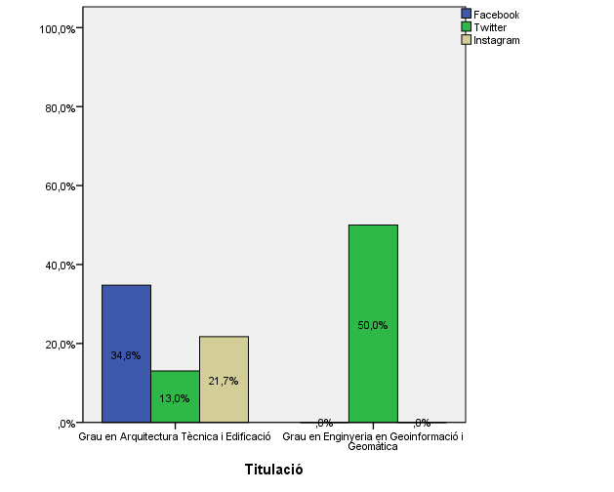
ENQUESTA PER A L'ESTUDIANTAT DE NOU INGRÉS CURS 2014-2015

 | ESCOLA POLITÈCNICA SUPERIOR D'EDIFICACIÓ DE BARCELONA (EPSEB)

Gènere

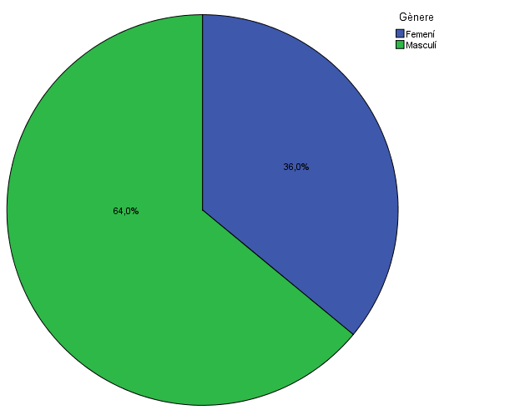

Estudis cursats

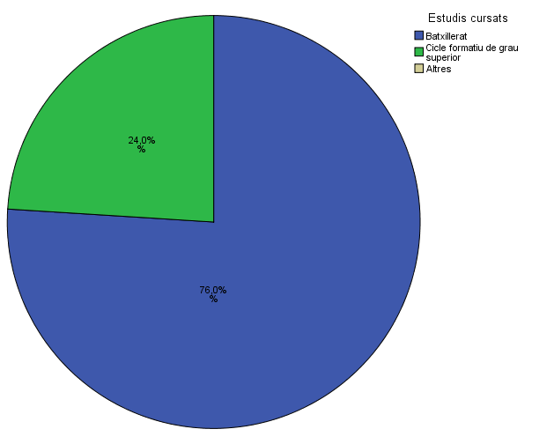

Titulació matriculada

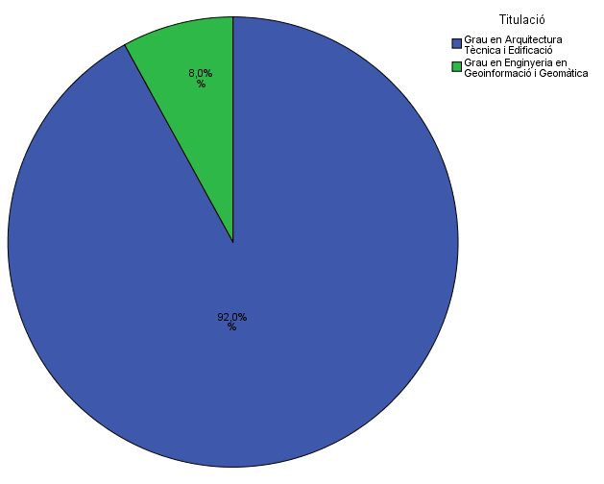

Per què has escollit els estudis en què t'has matriculat?

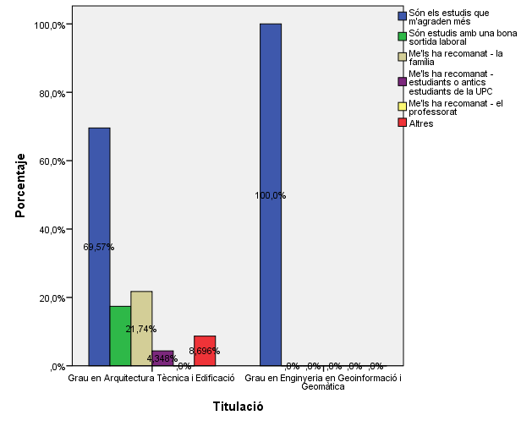

Quan vas decidir que faries aquests estudis?

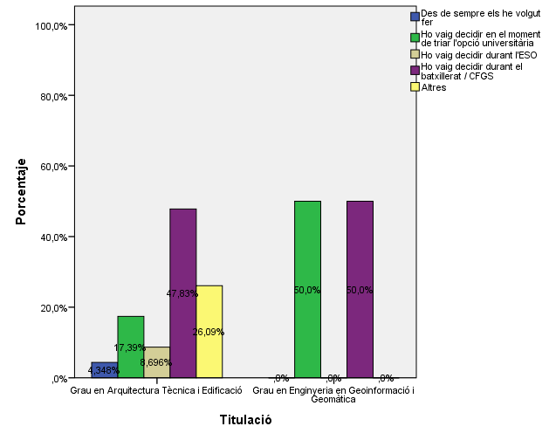

Perquè has escollit aquesta escola/facultat per cursar aquests estudis?

 |  |  |  | Titulació

 |  |  |  | Grau en Ciencies i Tecnologies de l'Edificació | Grau en Enginyeria Geomàtica i Topografia
 |  |  | Crec que és la única que ofereix aquests estudis | 0.30434782609 | 0.5
 |  |  | Per què és una universitat pública | 0.5652173913 | 1
 |  | Me l'han recomanada | La família | 0.086956521739 | 0
 |  |  | Estudiants o antics estudiants de la UPC | 0.17391304348 | 0
 |  |  | El professorat | 0.04347826087 | 0
 |  |  | Per la facilitat d'accés (proximitat, bona comunicació ...) | 0.17391304348 | 0.5
 |  |  | Per la nota d'accés als estudis | 0.086956521739 | 0
 |  |  | Altres | 0.086956521739 | 0

Has participat en activitats d'orientació dels estudis de la UPC?

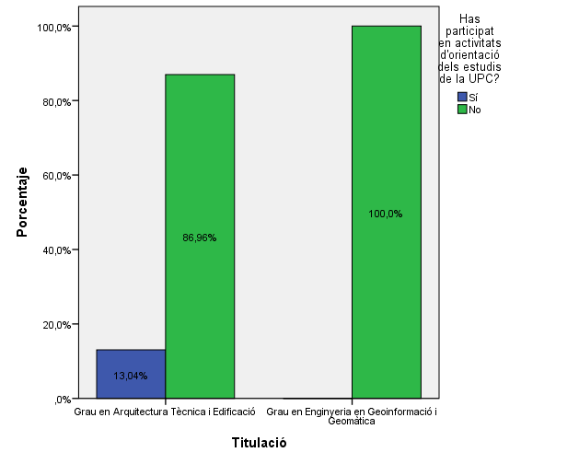

Activitats d'orientació

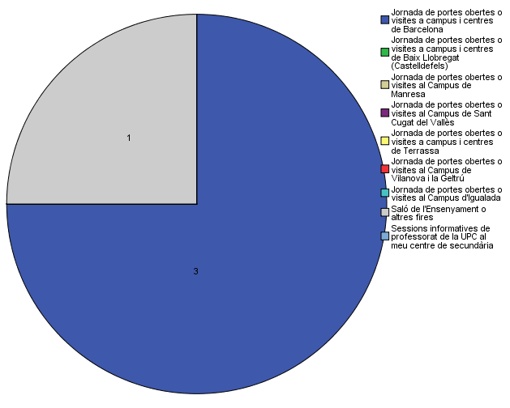

Quins canals has utilitzat per informar-te?
Quins canals has utilitzat per informar-te?

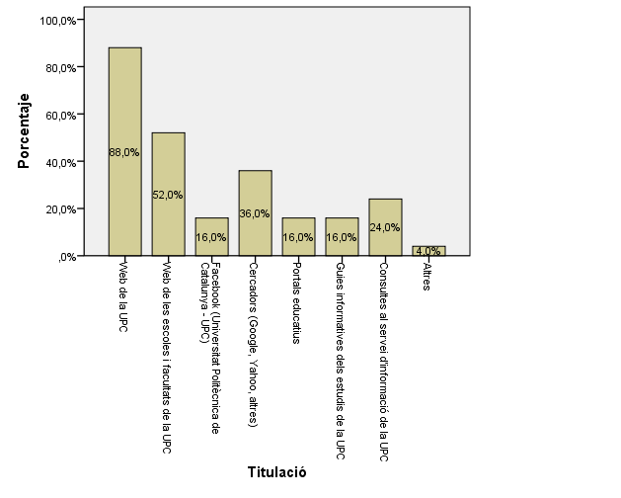

Disposes d'algun d'aquests certificats d'anglès de nivell B2.2?
Disposes d'algun d'aquests certificats d'anglès de nivell B2.2?

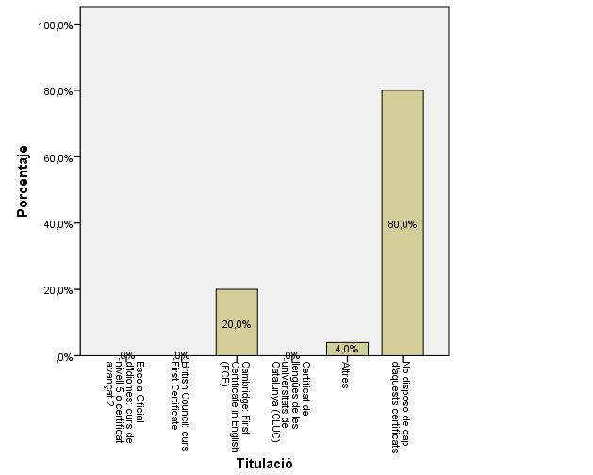

Has consultat la web del centre?

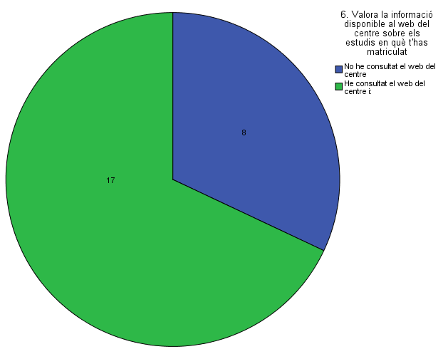

Has trobat la informació que cercaves?

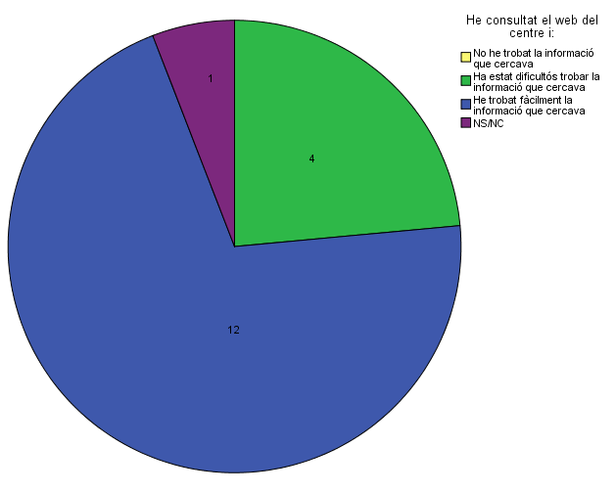

Has consultat algunes de les xarxes socials de l'EPSEB?

Comparativa
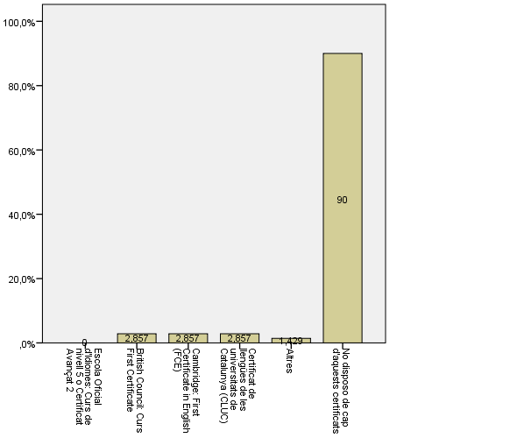
 | ENQUESTA PER A L'ESTUDIANTAT DE NOU INGRÉS

2014-2015 |  | 2016-2017

Gènere
Gènere

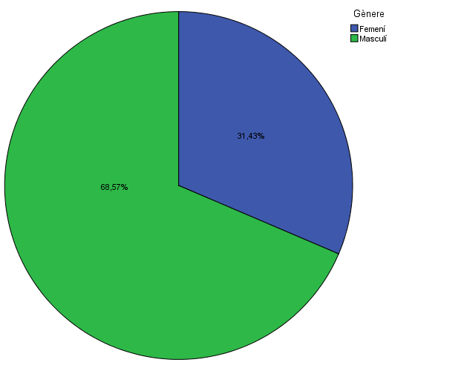

Estudis cursats
Estudis cursats

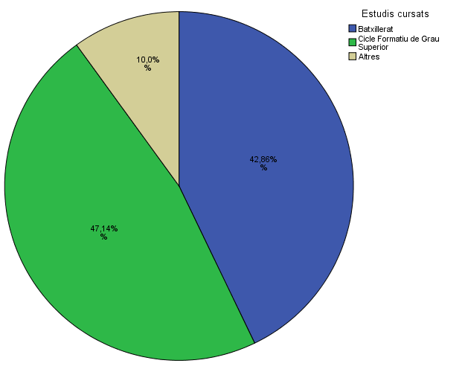

Titulació matriculada
Titulació matriculada

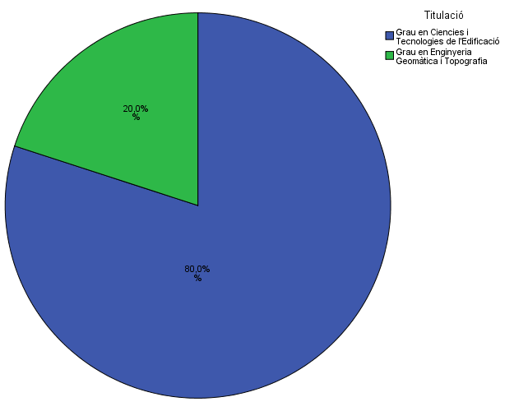

Per què has escollit els estudis en què t'has matriculat?
Per què has escollit els estudis en què t'has matriculat?

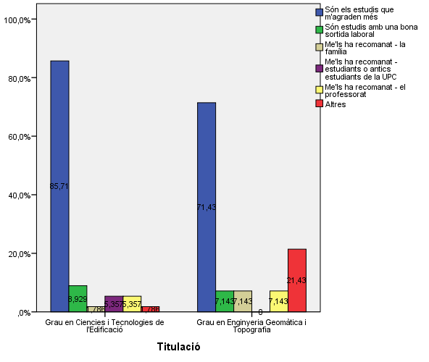

Quan vas decidir que faries aquests estudis?
Quan vas decidir que faries aquests estudis?

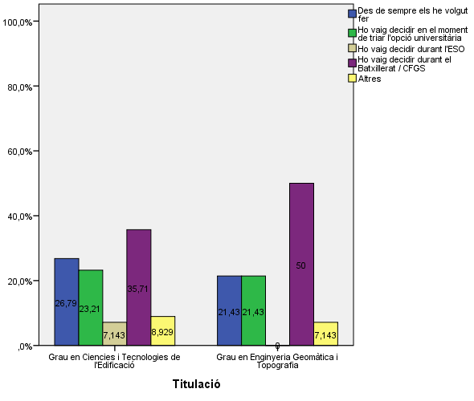

Perquè has escollit aquesta escola/facultat per cursar aquests estudis?
Perquè has escollit aquesta escola/facultat per cursar aquests estudis?

 | Grau en Ciencies i Tecnologies de l'Edificació | Grau en Enginyeria Geomàtica i Topografia
Crec que és la única que ofereix aquests estudis | 0.30434782609 | 0.5
Per què és una universitat pública | 0.5652173913 | 1
La família | 0.086956521739 | 0
Estudiants o antics estudiants de la UPC | 0.17391304348 | 0
El professorat | 0.04347826087 | 0
Per la facilitat d'accés (proximitat, bona comunicació ...) | 0.17391304348 | 0.5
Per la nota d'accés als estudis | 0.086956521739 | 0
Altres | 0.086956521739 | 0

 |  |  |  |  | Grau en Ciencies i Tecnologies de l'Edificació | Grau en Enginyeria Geomàtica i Topografia
 |  |  |  | Crec que és l'única que ofereix aquests estudis | 28.6% | 71.4%
 |  |  |  | Per què és una universitat pública | 33.9% | 14.3%
 |  |  | Me l'han recomanada: | La família | 1.8% | 0.0%
 |  |  |  | Estudiants o antics estudiants de la UPC | 23.2% | 7.1%
 |  |  |  | El professorat | 5.4% | 7.1%
 |  |  |  | Per la facilitat d'accés (proximitat, bona comunicació...) | 25.0% | 0.0%
 |  |  |  | Per la nota d'accés als estudis | 5.4% | 0.0%
 |  |  |  | Altres | 3.6% | 0.0%

Has participat en activitats d'orientació dels estudis de la UPC?
Has participat en activitats d'orientació dels estudis de la UPC?

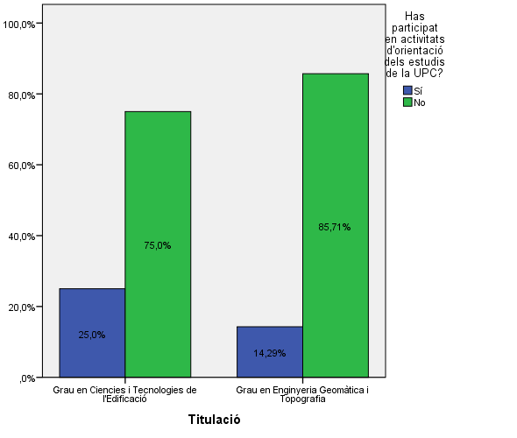

Activitats d'orientació
Activitats d'orientació

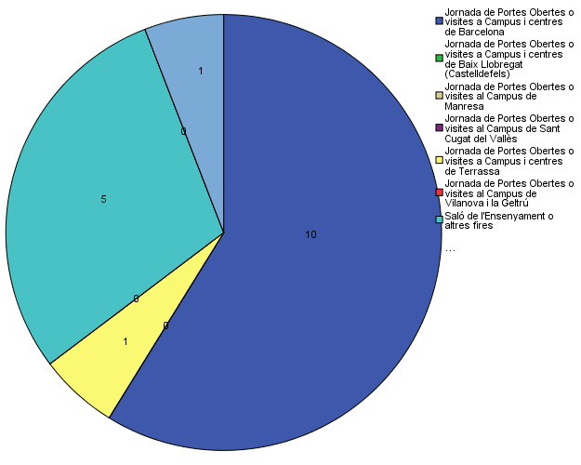

Quins canals has utilitzat per informar-te?
Quins canals has utilitzat per informar-te?

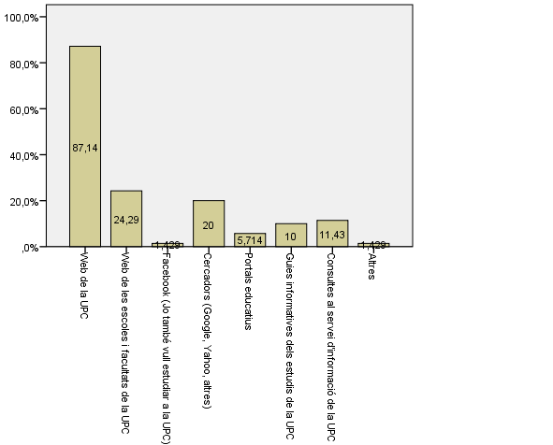

Disposes d'algun d'aquests certificats d'anglès de nivell B2.2?
Disposes d'algun d'aquests certificats d'anglès de nivell B2.2?

